ЗАДАЧА 1
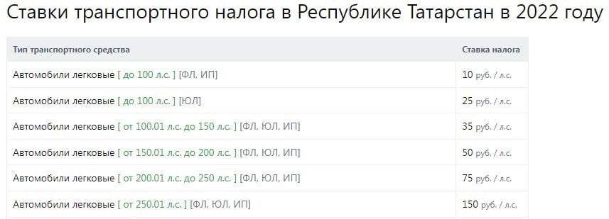
Задача 1

ЗАДАЧА 3
Задача 3

диаграмма 1. По начальным условиям без правок. |  |  |  |  |  |  |  |  | диаграмма 2. С учетом внесения правок.
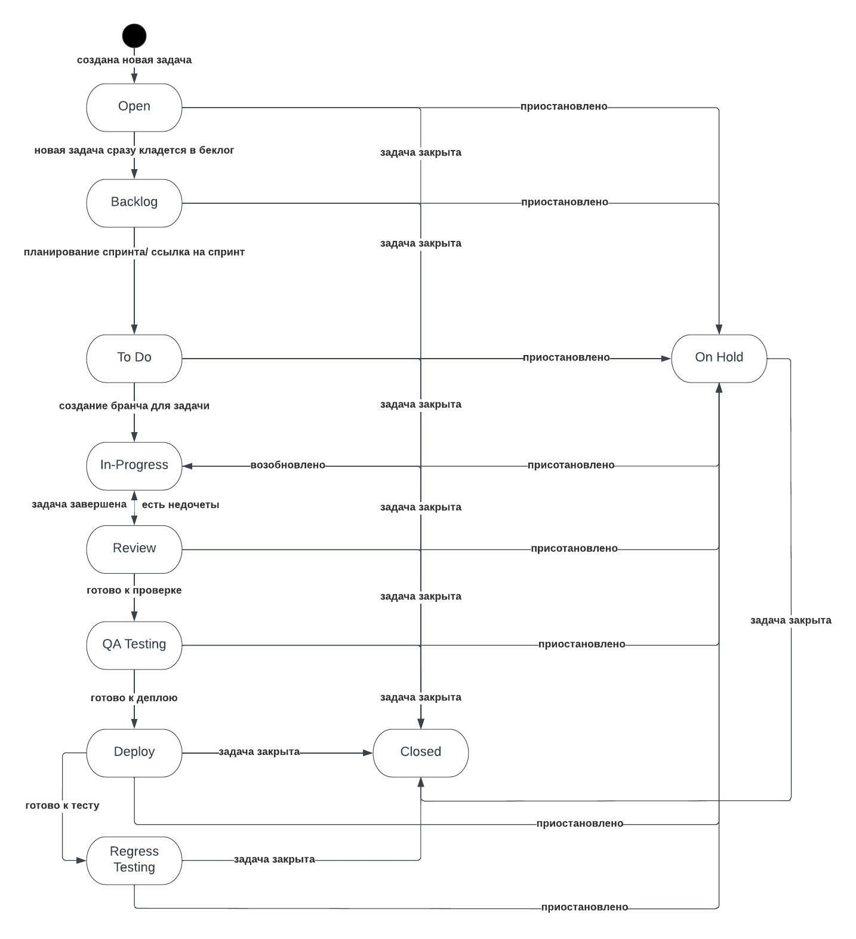
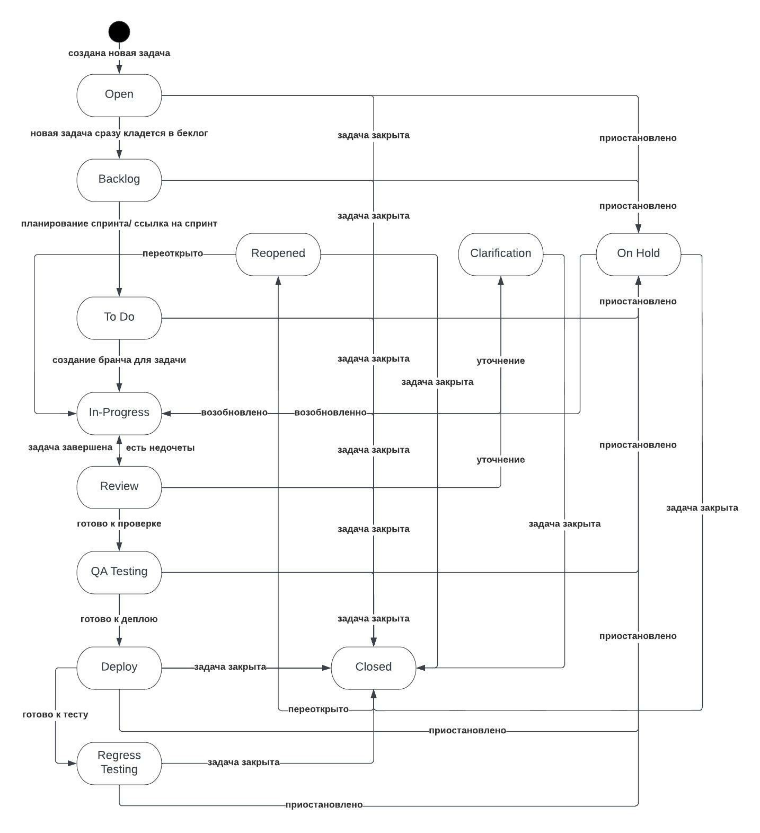

 | Маитрица с учетом внесенных правок.

 |  | Open | Backlog | To Do | In progress | On Hold | Review | QA Testing | Deploy | Regress Testing | Reopened | Clarification | Closed
 | Open |  | true | false | false | true | false | false | false | false | false | false | true
 | Backlog | false |  | true | false | true | false | false | false | false | false | false | true
 | To Do | false | false |  | true | true | false | false | false | false | false | false | true
 | In progress | false | false | false |  | false | true | false | false | false | false | true | true
 | On Hold | false | false | false | true |  | false | false | false | false | false | false | true
 | Review | false | false | false | true | false |  | true | false | false | false | true | true
 | QA Testing | false | false | false | false | true | false |  | true | false | false | false | true
 | Deploy | false | false | false | false | true | false | false |  | true | false | false | true
 | Regress Testing | false | false | false | false | true | false | false | false |  | false | false | true
 | Reopened | false | false | false | true | false | false | false | false | false |  | false | true
 | Clarification | false | false | false | true | false | false | false | false | false | false |  | true
 | Closed | false | false | false | false | false | false | false | false | false | true | false

ЗАДАЧА 4
Изначально мы имем 36 проверок.Но поскольку мы знаем ,что РиК не работает с упаковками большими,чем 650гр,то исключаем вариант с 1000гр. для этой компании. Так же, поскольку мы знаем, что Вектор не работает с йогуртами , исключаем проверку с йгортами и упаковокой для данной фирмы.Итого получаем 29 комбинаций и 11 кейсов
фирма | товар | упаковка | фирма | товар | упаковка
РиК | Масло сливочное | 200 | РиК | Масло сливочное | 200
РиК | Масло сливочное | 500 | РиК | Масло сливочное | 500
РиК | Масло сливочное | 1000 | РиК | Масло сливочное | 1000
РиК | Творог | 200 | РиК | Творог | 200
РиК | Творог | 500 | РиК | Творог | 500
РиК | Творог | 1000 | РиК | Творог | 1000
РиК | Йогурт | 200 | РиК | Йогурт | 200
РиК | Йогурт | 500 | РиК | Йогурт | 500
РиК | Йогурт | 1000 | РиК | Йогурт | 1000
РиК | Творожная масса | 200 | РиК | Творожная масса | 200
РиК | Творожная масса | 500 | РиК | Творожная масса | 500
РиК | Творожная масса | 1000 | РиК | Творожная масса | 1000
Вектор | Масло сливочное | 200 | Вектор | Масло сливочное | 200
Вектор | Масло сливочное | 500 | Вектор | Масло сливочное | 500
Вектор | Масло сливочное | 1000 | Вектор | Масло сливочное | 1000
Вектор | Творог | 200 | Вектор | Творог | 200
Вектор | Творог | 500 | Вектор | Творог | 500
Вектор | Творог | 1000 | Вектор | Творог | 1000 | но
Вектор | Йогурт | 200 | Вектор | Творожная масса | 200
Вектор | Йогурт | 500 | Вектор | Творожная масса | 500
Вектор | Йогурт | 1000 | Вектор | Творожная масса | 1000
Вектор | Творожная масса | 200 | Импульс | Масло сливочное | 200
Вектор | Творожная масса | 500 | Импульс | Масло сливочное | 500
Вектор | Творожная масса | 1000 | Импульс | Масло сливочное | 1000
Импульс | Масло сливочное | 200 | Импульс | Творог | 200
Импульс | Масло сливочное | 500 | Импульс | Творог | 500
Импульс | Масло сливочное | 1000 | Импульс | Творог | 1000
Импульс | Творог | 200 | Импульс | Йогурт | 200
Импульс | Творог | 500 | Импульс | Йогурт | 500
Импульс | Творог | 1000 | Импульс | Йогурт | 1000
Импульс | Йогурт | 200 | Импульс | Творожная масса | 200
Импульс | Йогурт | 500 | Импульс | Творожная масса | 500
Импульс | Йогурт | 1000 | Импульс | Творожная масса | 1000
Импульс | Творожная масса | 200
Импульс | Творожная масса | 500
Импульс | Творожная масса | 1000 | товар | фирма | упаковка
 |  |  | Масло сливочное | РиК | 200
 |  |  | Масло сливочное | Вектор | 200
 |  |  | Масло сливочное | Импульс | 200
 |  |  | Творог | РиК | 500
 |  |  | Творог | Вектор | 500
 |  |  | Творог | Импульс | 500
 |  |  | Йогурт | РиК | 200
 |  |  | Йогурт | Импульс | 1000
 |  |  | Творожная масса | РиК | 500
 |  |  | Творожная масса | Вектор | 1000
 |  |  | Творожная масса | Импульс | 1000

